Graf 1
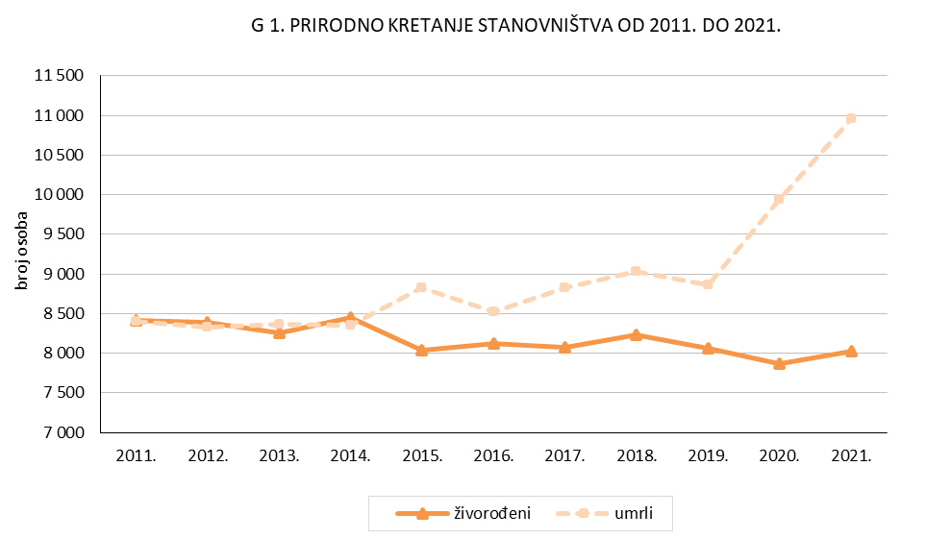
REPUBLIKA HRVATSKA
GRAD ZAGREB

GRADSKI URED ZA GOSPODARSTVO, EKOLOŠKU ODRŽIVOST
I STRATEGIJSKO PLANIRANJE

Odjel za statističke i analitičke poslove

Graf 2
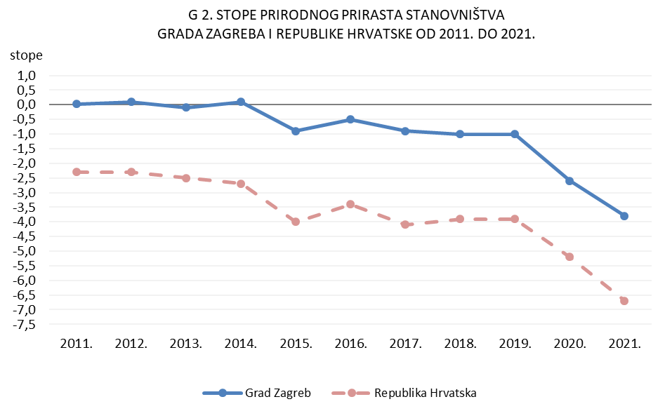
REPUBLIKA HRVATSKA
GRAD ZAGREB

GRADSKI URED ZA GOSPODARSTVO, EKOLOŠKU ODRŽIVOST
I STRATEGIJSKO PLANIRANJE

Odjel za statističke i analitičke poslove

Graf 3
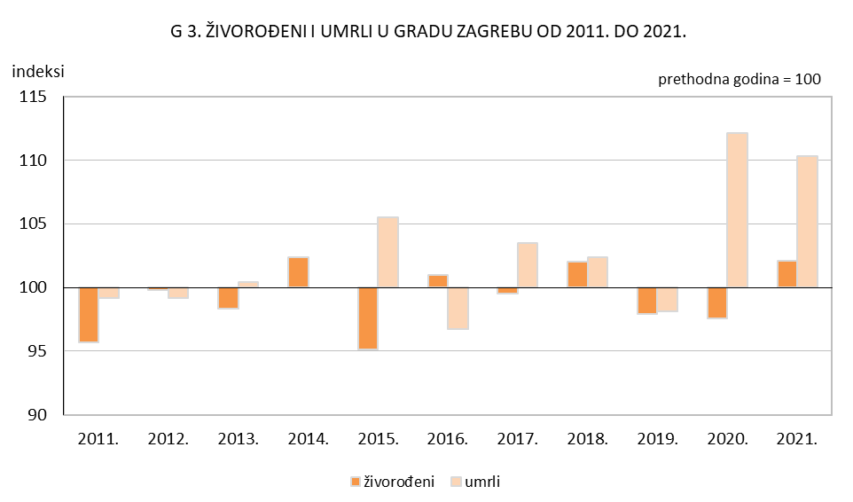
REPUBLIKA HRVATSKA
GRAD ZAGREB

GRADSKI URED ZA GOSPODARSTVO, EKOLOŠKU ODRŽIVOST
I STRATEGIJSKO PLANIRANJE

Odjel za statističke i analitičke poslove

Graf 4
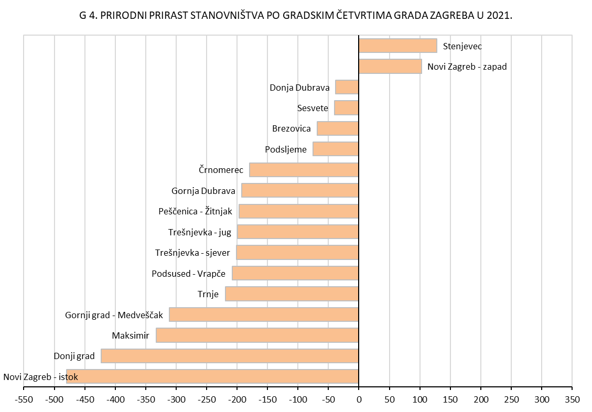
REPUBLIKA HRVATSKA
GRAD ZAGREB

GRADSKI URED ZA GOSPODARSTVO, EKOLOŠKU ODRŽIVOST
I STRATEGIJSKO PLANIRANJE

Odjel za statističke i analitičke poslove

Graf 6
REPUBLIKA HRVATSKA
GRAD ZAGREB

GRADSKI URED ZA GOSPODARSTVO, EKOLOŠKU ODRŽIVOST
I STRATEGIJSKO PLANIRANJE

Odjel za statističke i analitičke poslove

 | 1
 | 1
G 6. PROCJENA STANOVNIŠTVA PREMA DOBNIM SKUPINAMA I SPOLU,
SREDINOM 2021.

